저가형
견 적 서

 |  | 귀하
전화 :
팩스 :
담당 :

아래와 같이 견적합니다.

견 적 합 계 : | ₩990,000
견 적 일 자 : | 2017-02-15
결 재 조 건 :

품 명 | 규 격 | 수 량 | 단 가 | 금 액 | 세 액 | 합 계 액
 |  |  |  | - | - | -
올인원 | HP 파빌리온 24-g203 | 1 | 900,000 | 900,000 | 90,000 | 990,000
 | 인텔 i3-7100T 3.4GHz 듀얼코어 |  |  | - | - | -
 | 8GB DDR34 Memory |  |  | - | - | -
 | 1TB HDD |  |  | - | - | -
 | Geforce 920MX 2GB |  |  | - | - | -
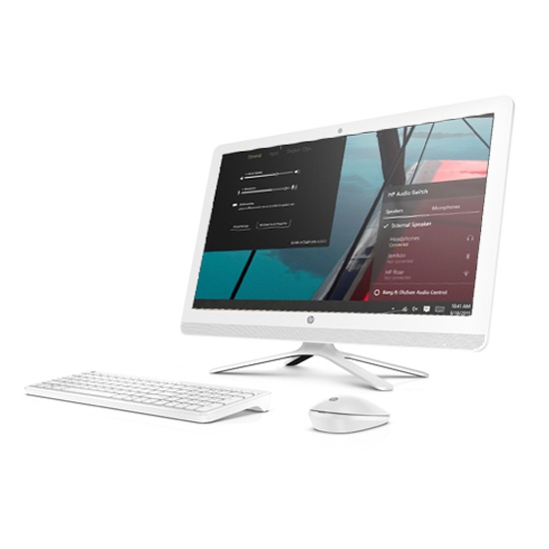
 | supermulti DVD
 |  |  |  | - | - | -
 |  |  |  |  | - | -
 |  |  |  |  | - | -
 |  |  |  |  | - | -
 |  |  |  |  | - | -
 |  |  |  | - | - | -
 |  |  |  | - | - | -
 |  |  |  | - | - | -
 |  |  |  | - | - | -
 |  |  |  | - | - | -
 |  |  |  | - | - | -
 |  |  |  | - | - | -
 |  |  |  | - | - | -
 |  |  |  | - | - | -
 |  |  |  | - | - | -
 |  |  |  | - | - | -
 |  |  |  | - | - | -
 |  |  |  | - | - | -
 |  |  |  | - | - | -
 |  |  |  | - | - | -
 |  |  |  | - | - | -
 |  |  |  | - | - | -
* 결제계좌 : 신한 110-138-600484 씨-넷 |  |  | 합 계 | 900,000 | 90,000 | 990,000
* 견적담당 :
* REMARK

24
견 적 서

 |  | 귀하
전화 :
팩스 :
담당 :

아래와 같이 견적합니다.

견 적 합 계 : | ₩4,280,000
견 적 일 자 : | 2017-02-15
결 재 조 건 :

품 명 | 규 격 | 수 량 | 단 가 | 금 액 | 세 액 | 합 계 액
 |  |  |  | - | - | -
올인원 | HP 파빌리온 24-a25 | 1 | 1,354,545 | 1,354,545 | 135,455 | 1,490,000
 | 인텔 i5-7400T 2.4GHz 쿼드코어 |  |  | - | - | -
 | 8GB DDR3L Memory |  |  | - | - | -
 | 128G SSD + 1TB HDD |  |  | - | - | -
 | Geforce 930MX 2GB |  |  | - | - | -
 | odd 없음
 |  |  |  | - | - | -
올인원 | HP 파빌리온 24-a27 | 1 | 1,536,364 | 1,536,364 | 153,636 | 1,690,000
 | 인텔 i7-7700T 2.9GHz 쿼드코어 |  |  |  | - | -
 | 8GB DDR3L Memory |  |  |  | - | -
 | 128G SSD + 1TB HDD |  |  |  | - | -
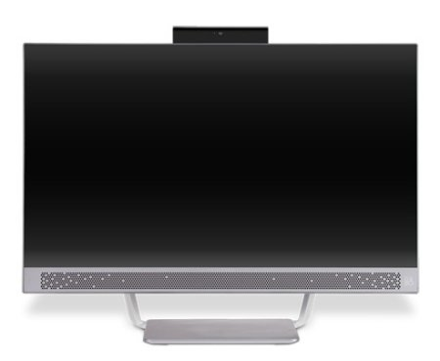
 | Geforce 930MX 2GB |  |  | - | - | -
 | odd 없음 |  |  | - | - | -
 |  |  |  | - | - | -
 |  |  |  | - | - | -
올인원 | HP 파빌리온 24-a23 | 1 | 1,000,000 | 1,000,000 | 100,000 | 1,100,000
 | 인텔 i3-7100T 3.4GHz 듀얼코어 |  |  | - | - | -
 | 8GB DDR3L Memory |  |  | - | - | -
 | 1TB HDD |  |  | - | - | -
 | Geforce 930MX 2GB |  |  | - | - | -
 | odd 없음 |  |  | - | - | -
 |  |  |  | - | - | -
 |  |  |  | - | - | -
 |  |  |  | - | - | -
 |  |  |  | - | - | -
 |  |  |  | - | - | -
 |  |  |  | - | - | -
 |  |  |  | - | - | -
* 결제계좌 : 신한 110-138-600484 씨-넷 |  |  | 합 계 | 3,890,909 | 389,091 | 4,280,000
* 견적담당 :
* REMARK

